Revisión_Viky
Titulo Artículo | Autores | Año | Actividades identificadas | Bases de datos utilizadas | Mecanismo de clasificación (Red neuronal, árbol de decisión…) | Resultados de precisión | Anexos
Expert Systems With Applications | Suraj Prakash Sahoo ∗, Samit Ari | 2019 | * UT-Interaction dataset: punching, handshaking, hug- ging, kicking, pushing, pointing * J-HMDB dataset: brush hair, catch, clap, climb stairs, golf, jump, kick ball, pick, pour, pull-up, push, run, shoot ball, shoot bow, shoot gun, sit, stand, swing baseball, throw, walk, wave * UCF101 dataset: (1)Human-Object Interaction (2) Body-Motion Only (3) Human- Human Interaction (4) Playing Musical Instruments (5) Sports. | * UT-Interaction dataset: 10 sets. Total number of video sequences are 60. * J-HMDB dataset: Each action class is hav- ing 36–55 videos. * UCF101 dataset: The dataset contains 101 action classes with 13,320 video clips. El método propuesto se implementa utilizando la versión MATLAB: 9.0.0.341360 Release 2016a de Mathworks Inc. Los algoritmos se ejecutan en una computadora personal Intel Core i5, reloj 3.20 GHz, RAM 4GB plataforma Windows10. | * String of feature graphs (Gaur et al., 2011): técnica que representaciones características espacio-temporales de bajo nivel en un video. * Estructuración de árboles y emite votos para decidir la clase de acción. * Algoritmo Local maxima of difference images (LMDI), que detecta el movimiento debido a partes del cuerpo y luego calcula los puntos de interés extrayendo máximos locales. | Métodos comparados: * Histogram of oriented gradient (HOG) - dimensión 72 (Dalal & Triggs, 2005) and histogram of optical flow (HOF) - dimensión 90 (Chaudhry, Ravichandran, Hager, Vidal, 2009, Munoz-Salinas, Medina-Carnicer, Madrid-Cuevas, Carmona Potayo, 2008). La dimensión general del conjunto de características es 162 ( Laptev, Marszalek, Schmid y Rozenfeld, 2008 ). * Random projection tree (RP Tree) with overlapping split; entre otros. Resultados: La técnica de detección de puntos de interés basada en LMDI es más rápida que la detección de características STIP y LMP. Proporciona más númeropuntos de interés para describir una acción con más eficiencia. En cuanto a un menor conjunto de datos de entrenamiento , el rendimiento del algoritmo es mejor, por lo tanto, la técnica propuesta se puede aplicar para HAR en tiempo real. | 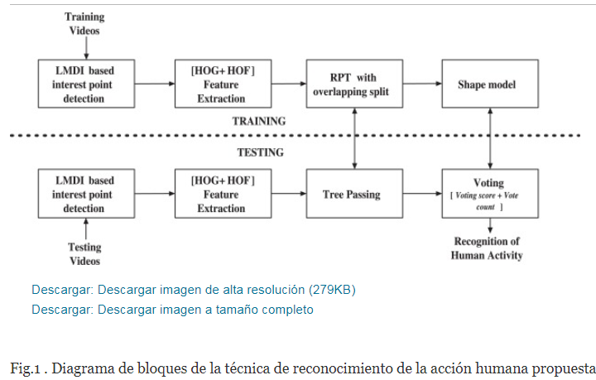 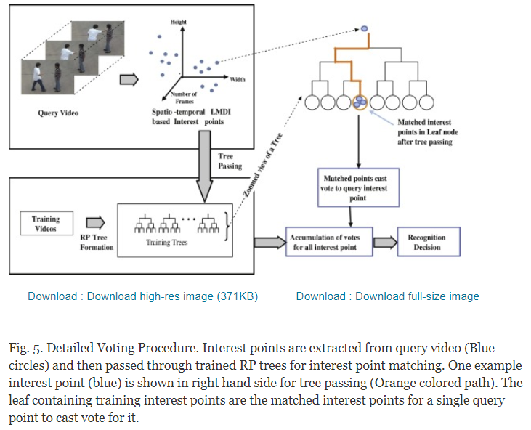 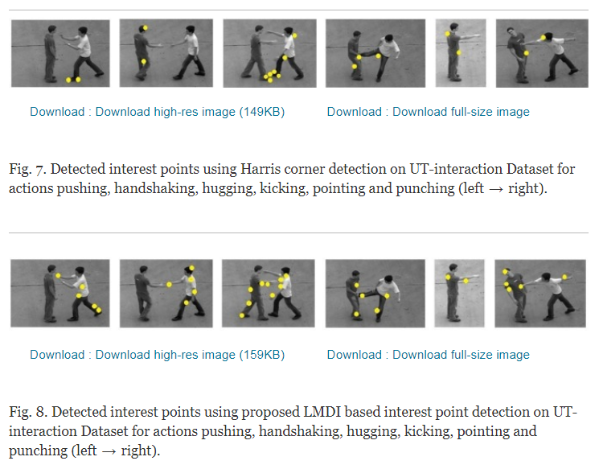
A Consensus Novelty Detection Ensemble Approach for Anomaly Detection in Activities of Daily Living | Salisu Wada Yahaya, Ahmad Lotfi ∗, Mufti Mahmud | 2019 | 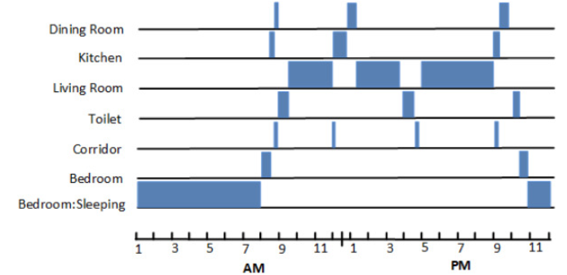 Los datos se recopilan para un solo residente durante un período de dias. Los sensores ambientales no intrusivos de bajo costo, como el infrarrojo pasivo (PIR), los sensores de presión y de puerta, se utilizan como dispositivos de recolección de datos. | Se realiza una evaluación experimental para detectar anormalidades en los datos de ADL obtenidos del repositorio de CASAS, así como el conjunto de datos experimentales recopilados para esta investigación. | Conjunto de detección de novedad por consenso (CNDE) genera un puntaje para una actividad denominada “Puntaje de normalidad” que califica la actividad como normal (inlier) o anormal (outlier). En el contexto de esta investigación, el resultado puede ser "normal" o "anormal". . El enfoque de conjunto propuesto se evalúa utilizando cuatro algoritmos de detección de novedad heterogéneos para la detección de anomalías de ADL. * Evaluación empírica, los modelos empleados son Bosque de aislamiento (IF), SVM de una clase (OC-SVM) con núcleo de función de base radial (RBF), Factor de valor atípico local (LOF) y Estimación de covarianza robusta (RCE). * Tres () los pliegues se utilizan tanto para nuestros datos recopilados como para el conjunto de datos CASAS H111, con días de datos utilizados para el entrenamiento. | 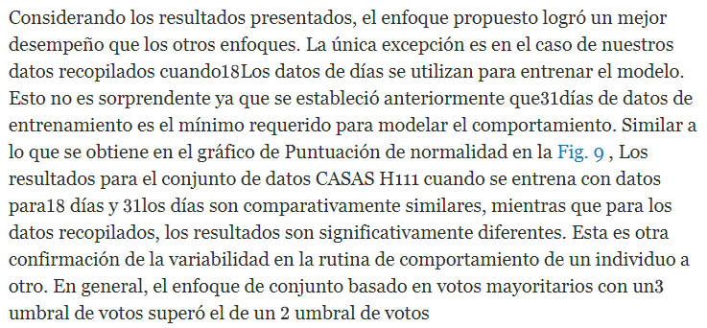 | 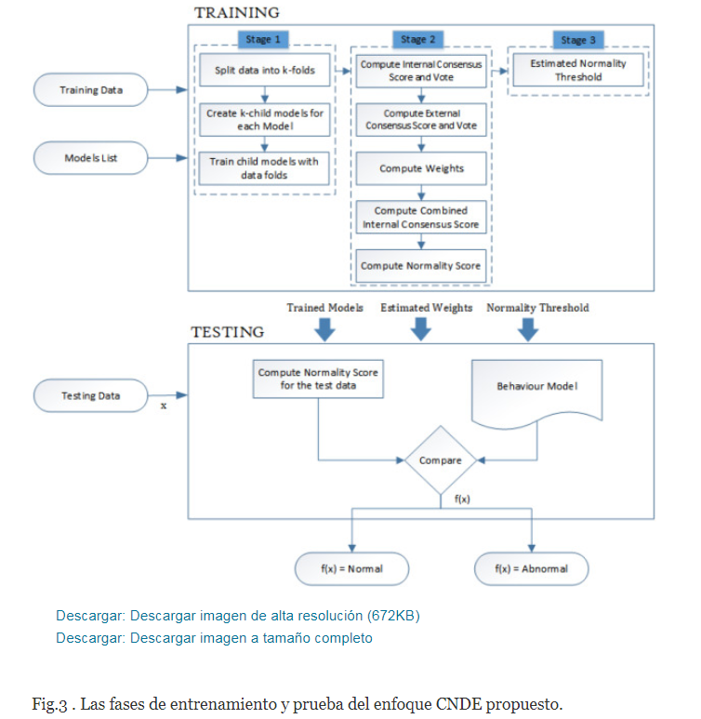 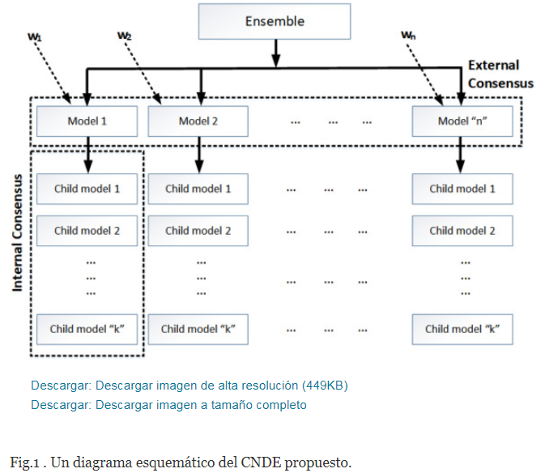 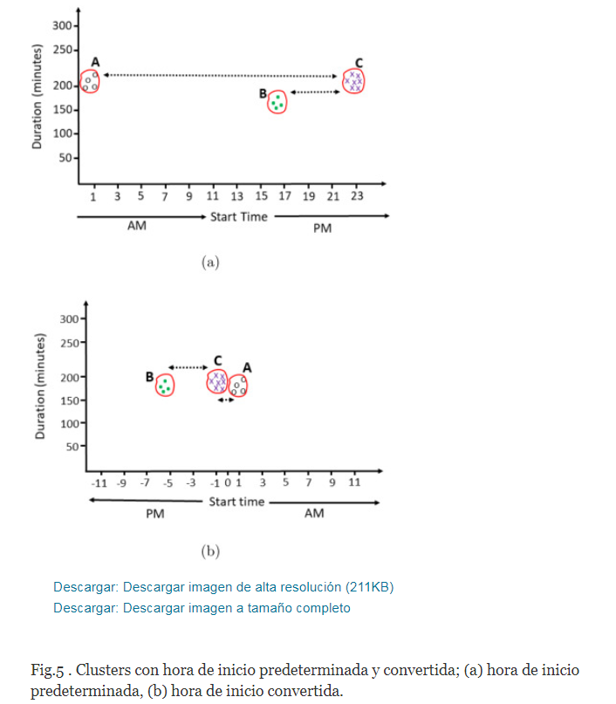
Back to the beginning: Starting point detection for early recognition of ongoing human actions | Boyu Wang ∗, Minh Hoai | 2018 |  | Conjunto de datos Montalbano Gesture ( Escalera et al., 2014 ), el conjunto de datos MPII Cooking 2 ( Rohrbach et al., 2015 ) y el conjunto de datos ActivityNet ( Fabian Caba Heilbron et al., 2015 ). | clasificación de acciones en curso, desarrollados en base a clasificadores y modelos temporales de última generación: SVM ( Vapnik, 1998 ), HMM ( Rabiner, 1989 ) y LSTM ( Hochreiter y Schmidhuber, 1997 ). Estos métodos tienen diferentes filosofías de reconocimiento . La evaluación de todos los métodos se lleva a cabo utilizando datos idénticos. | El método propuesto puede estimar el punto de partida de una acción en curso con un pequeño margen de error. El error medio es de 18 cuadros, y el punto de partida predicho está dentro de los 5 cuadros del punto de partida real para el 44.2% de los casos. | 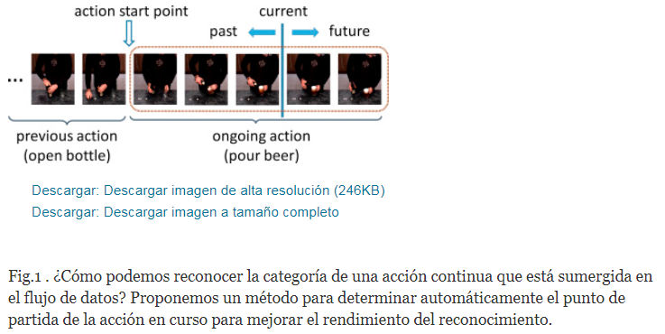
Early detection of human actions—A hybrid approach | Ekta Vats, Chee Seng Chan∗ | 2016 | Ten natural actions such as: ‘run’, ‘walk’, ‘skip’, ‘jack’ (jumping-jack), ‘jump’ (jump-forward-on-two-legs), ‘pjump’ (jump-in-place-on-two-legs), ‘side’ (gallop-sideways), ‘wave2’ (wave-two-hands), ‘wave1’ (waveone-hand), and ‘bend’ were performed by nine different people. | Weizmann human action dataset [55]. modelo de cuerpo humano basado en partes con pistas separadas para cuerpo completo, cabeza, torso (brazo incluido) y piernas. | Técnica híbrida en este trabajo que combina los beneficios de la visión por computadora, así como la teoría de conjuntos difusos basada en el producto del sub-triángulo difuso de Bandler y Kohout (subproducto BK). La novedad radica en la construcción de una función de membresía cuadro por cuadro para cada tipo de movimiento posible. La detección se activa cuando se alcanza un umbral predefinido de manera adecuada. | 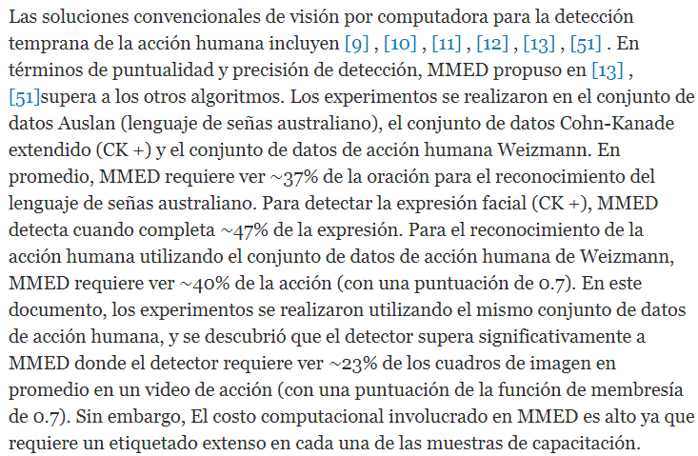 | 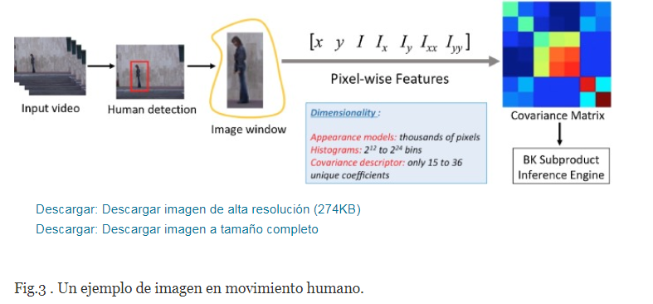 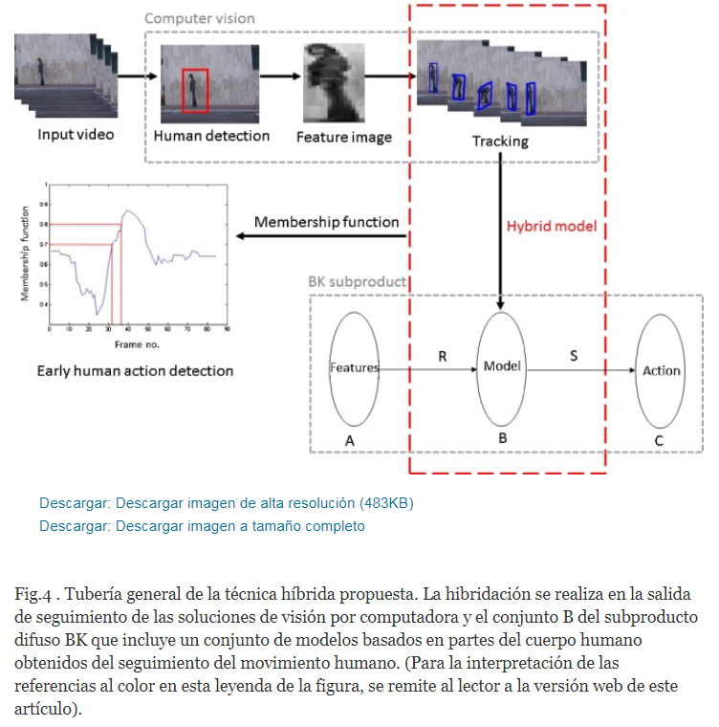
Suspicious human activity recognition: a review | Rajesh Kumar Tripathi1 · Anand Singh Jalal1 · Subhash Chand Agrawal1 | 2017 | a Objeto abandonado (Tripathi y Jalal 2014 ), b Robo (Chuang et al. 2008 ), c Caída (Yogameena et al. 2012 ), d , e Estacionamiento ilegal en carretera (Guler et al. 2007 ), f , g Accidente en carretera (Candamo et al. 2010 ), h Persona corriendo en un centro comercial (Adam et al. 2008 ), i Bofetadas (Penmetsa et al. 2014 ), j Detección de incendios (Lai et al. 2012 ) | OBJETOS ABANDONADOS: PETS 2006 (pet, 2006 ); PETS 2007 (pet, 2007 ); detección de equipaje abandonado por i-LIDS (avs, 2007 ) i-LIDS es una biblioteca de imágenes para sistemas de detección inteligente; VISOR (Vezzani y Cucchiara 2010 ); CVSG (cvs, 2008 ) . Las secuencias contienen ejemplos de objetos abandonados y objetos eliminados de la escena; CAVIAR (cav, 2004 ). DETECCIÓN DE ROBO: Bank dataset (Vu et al. 2002) DETECCIÓN DE CAÍDA: Video sequences (Chua et al. 2013) Chua et al. (2013) acquired video sequences from an un-calibrated IP camera (DlinkDCS-920) through Wi-Fi connection; CAVIAR video sequences (onf, 2004); Multiple cameras fall dataset (Auvinet et al. 2010). TRÁFICO POR CARRETERA: TRECVid2010 (tre, 2010 ); i-Lids AVSS-07 parked vehicle detection data set (avs, 2007); Traffic videos from the next generation simulation (NGSIM) project (ngs, 2007); MIT traffic data (Wang et al. 2009); QMUL junction dataset (qmu, 2010); AllGo vision dataset (all, 2015 ) DETECCIÓN DE VIOLENCIA: Fight CAVIAR data set (M. 2011); UCF101 (Soomro et al. 2012) | SVM, k-Nearest Neighbour, Multi-SVM, clasificador en cascada, red neuronal, y HAR para analizar el comportamiento humano y el reconocimiento de actividades anormales. | * Chuang y col. (2009) - precisión 100% en detección de objetos abandonados. * Chitra y col. (2013). Con HOG, precisión de detección del 80% para secuencias de video de alta oclusión. * Chuang y col. (2009). Detectó el 96% de los casos del robo * Jiang y col. (2011). Detección anomalías de tráfico. Precisión de detección de 92.2% en eventos atómicos, 86.6% en eventos secuenciales y 78.5% en eventos concurrentes. * Elhamod y Levine ( 2013 ) propusieron un sistema automatizado en tiempo real para reconocer actividades sospechosas como pelear, desmayarse, merodear y objetos abandonados y robados en áreas de transporte público. Con conjunto de datos CAVIAR con una tasa de precisión de detección del 93% en la bolsa izquierda, 89% en la recogida de la bolsa izquierda, 63% en el video de lucha contra un solo hombre. | 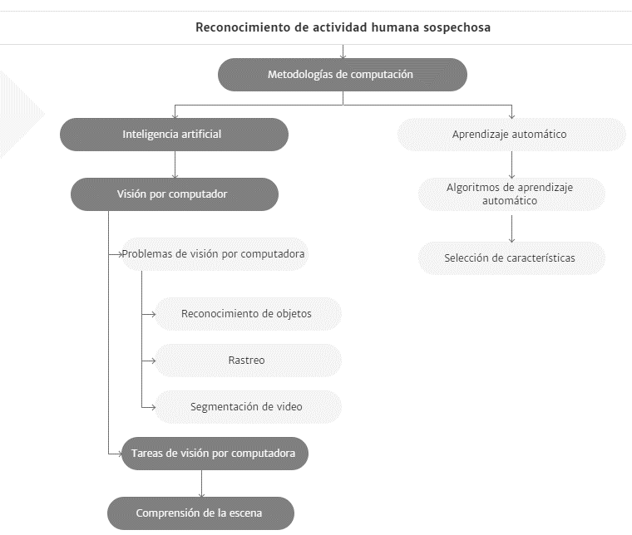
Action recognition using global spatio-temporal features derived from sparse representations | Author links open overlay panelGuruprasadSomasundaramAnoopCherianVassiliosMorellasNikolaosPapanikolopoulos | 2014 | HOLLYWOOD: answering phone, getting out of car, handshaking, hugging, kissing, sitting down, sitting up, and standing up. UCF 50: Baseball Pitch, Basketball Shooting, Bench Press, Biking, Biking, Billiards Shot,Breaststroke, Clean and Jerk, Diving, Drumming, Fencing, Golf Swing, Playing Guitar, High Jump, Horse Race, Horse Riding, Hula Hoop, Javelin Throw, Juggling Balls, Jump Rope, Jumping Jack, Kayaking, Lunges, Military Parade, Mixing Batter, Nun chucks, Playing Piano, Pizza Tossing, Pole Vault, Pommel Horse, Pull Ups, Punch, Push Ups, Rock Climbing Indoor, Rope Climbing, Rowing, Salsa Spins, Skate Boarding, Skiing, Skijet, Soccer Juggling, Swing, Playing Tabla, TaiChi, Tennis Swing, Trampoline Jumping, Playing Violin, Volleyball Spiking, Walking with a dog, and Yo Yo | El conjunto de datos de acciones de películas de Hollywood consta de más de 400 recortes de 32 películas. Utilizamos las secuencias de "limpieza de entrenamiento" y "limpieza de prueba" de este conjunto de datos para entrenar a nuestros clasificadores y pruebas. El conjunto de entrenamiento consta de 219 muestras de acción que contienen etiquetas proporcionadas manualmente obtenidas de doce películas. UCF 50: Este conjunto de datos se considera desafiante debido a las variaciones en el movimiento de la cámara,Fig.5 . Acciones KTH Acciones deportivas UCF) | Descriptores espacio-temporales como HOG. Proponemos un nuevo detector de características espacio-temporales basado en la longitud de representación dispersa de los parches espacio-temporales medidos a través del error residual. Luego calculamos lacovarianza dela regióny descriptores HOG correspondientes a los principales parches espacio-temporales. Estas características se utilizan en un enfoque de bolsa de características con un marco clasificador SVM. | 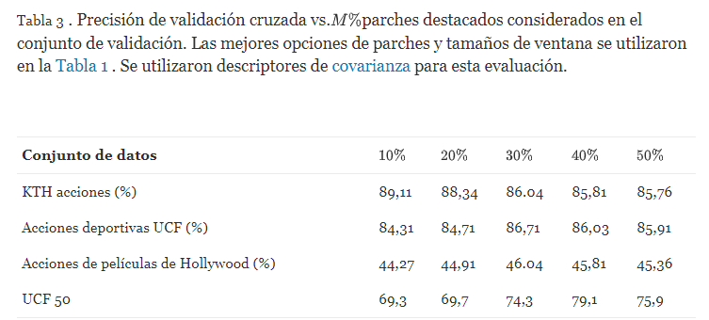 | 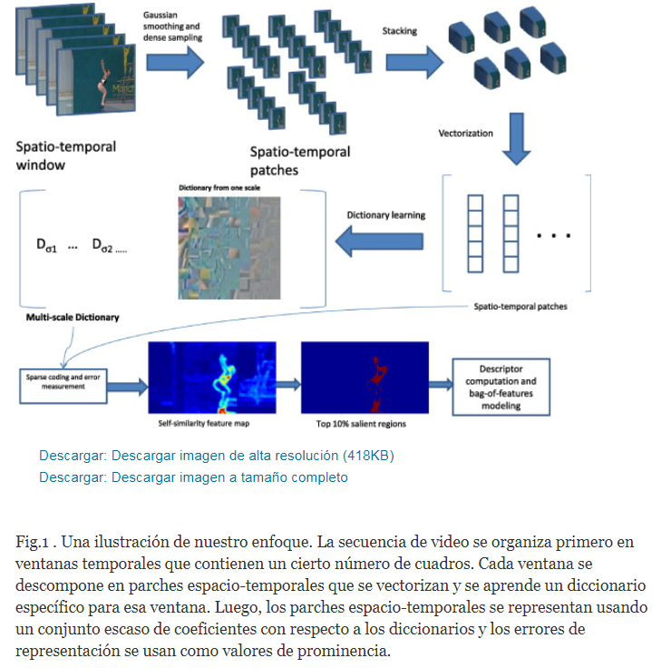
Abnormal behavior recognition for intelligent video surveillance systems: A review | Amira Ben Mabrouk ∗, Ezzeddine Zagrouba | 2018 | 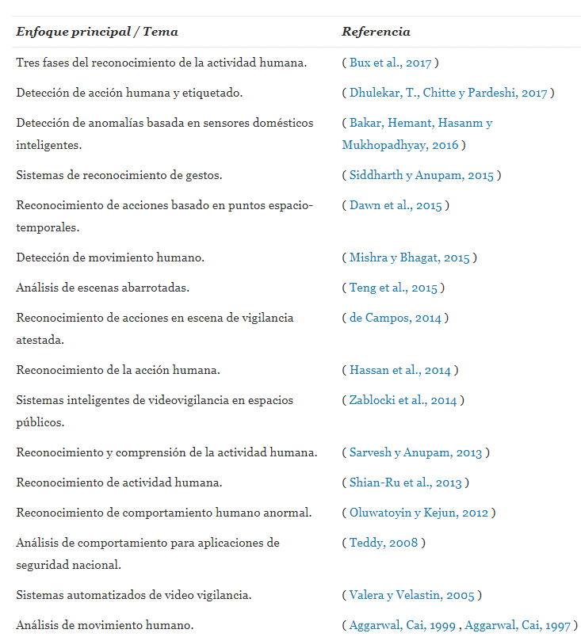 * Correr y caminar: Dawn, Debapratim, Shaikh y SoharabHossain (2015) y Hassan et al. (2014) |  | * ( Lu, Shi y Jia, 2013 ) propusieron un método basado en reglas que utiliza una codificación dispersa para detectar comportamientos anormales. * Castro, Delgado, Medina y Ruiz-Lozano (2011) combinaron información de múltiples fuentes (audio, video y sensor) y propusieron un sistema adaptativo basado en reglas que usa lógica difusa para la detección de intrusos . El modelo de campo aleatorio de Markov (MRF), el modelo de mezcla gaussiana (GMM) y el modelo de Markov oculto (HMM) ( Ouivirach, Gharti y Dailey, 2013 ) son los modelos más utilizados. Por ejemplo, Hajananth et al. (2014) detectan anomalías utilizando la técnica MRF basada en GMM. OTROS: VER TABLA 4 DEL PAPER |  | 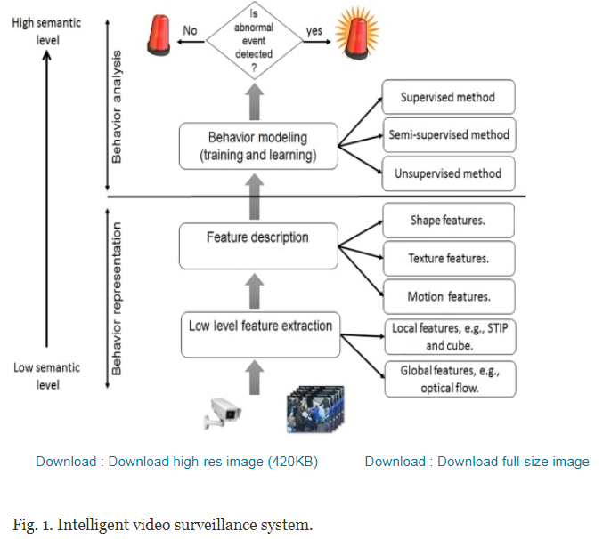
Learning Discriminative Key Poses for Action Recognition | Li Liu, Ling Shao, Senior Member, IEEE, Xiantong Zhen, and Xuelong Li, Fellow, IEEE | 2013 | KTH: caminar, trotar, correr, boxear, agitar las manos y aplaudir, son realizadas por 25 sujetos en cuatro escenarios diferentes: al aire libre (s1), al aire libre con variación de escala (s2), al aire libre con ropa diferente (s3 ), y en interiores con variación de iluminación (s4). El conjunto de datos IXMAS es un conjunto de datos de vista múltiple que contiene 11 clases de acción. Cada acción es repetidamente ejecutada tres veces por diez actores y grabada por cinco cámaras simultáneamente. Estas acciones son revisar el reloj, cruzar los brazos, rascarse la cabeza, sentarse, levantarse, darse la vuelta, caminar, saludar, golpear, patear y levantar. HMDB51 recopila 6849 secuencias de acción de varias películas y videos en línea. En nuestro caso, adoptamos 2241 secuencias de 19 categorías de acción corporal (es decir, rueda de carro, aplaudir, subir, subir escaleras, bucear, caer al suelo, dar la vuelta al revés, pararse de la mano, saltar, jalar, empujar, correr, sentarse , sentarse, dar un salto mortal, ponerse de pie, girar, caminar y saludar) | KTH data set, the Weizmann data set The multiview IXMAS data set The challenging HMDB51 data set. | Given the boosted poses for each video sequence, a new classifier named weighted local naive Bayes nearest neighbor is proposed for the final action classification, which is demonstrated to be more accurate and robust than other classifiers, e.g., support vector machine (SVM) and naive Bayes nearest neighbor. Inspirado por LNBNN, en este artículo, proponemos mejorar aún más el modelo NBNN e introducir una versión mejorada de NBNN, llamada LNBNN ponderado (WLNBNN), para la clasificación de acción final. | 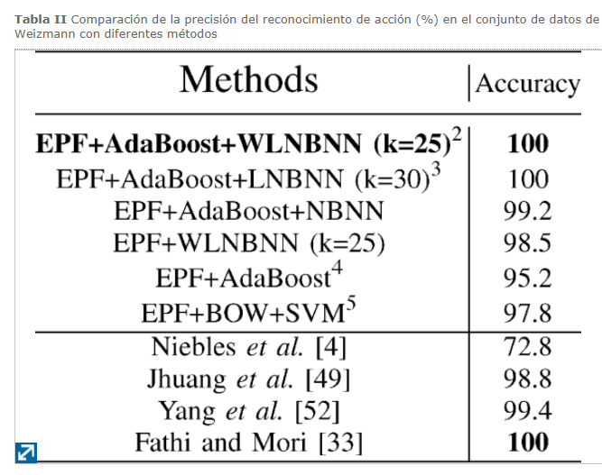 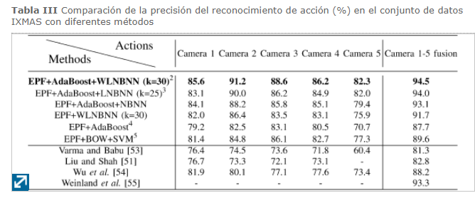
Fully convolutional networks for action recognition | Sheng Yu ; Yun Cheng ; Li Xie ; Shao-Zi Li | 2017 |  | UCF101 HMDB51 | Redes neuronales convolucionales (CNN). a linear weighted fusion method is used to fuse two-stream networks' feature maps and a video pooling method is adopted to construct the video-level features. | UCF101 (93.0%) y HMDB51 (70.2%). | 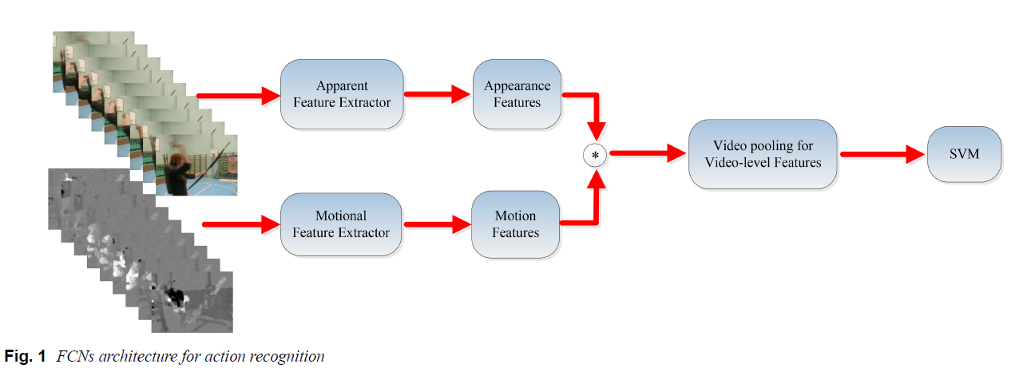
Recognition of human actions using motion history information extracted from the compressed video | Venkatesh BabuaK.R.Ramakrishnanb1 | 2004 | walk, run, jump, bend up, bend down, twist right and twist left | Laboratory | KNN, Neural network, SVM y Bayes | 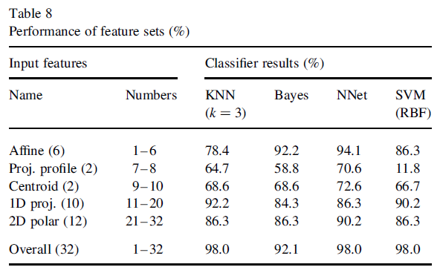 | 